表紙
フルスタックエンジニアの成熟度モデル

 |  | 第1.0版

 |  | 2019年3月26日

この 作品 は | クリエイティブ・コモンズ 表示 - 継承 4.0 国際 ライセンス |  | の下に提供されています。
フルスタックエンジニアの成熟度モデル©2018 TIS INC. クリエイティブ・コモンズ・ライセンス（表示-継承 4.0 国際）

ランクとレベルについて
フルスタックエンジニアの成熟度モデル

 | このドキュメントについて
 | このドキュメントの内容を読み進める前に、最初に下記のドキュメントを参照してください。
 |  | https://github.com/Fintan-contents/full-stack-engineer-maturity-model/blob/master/README.md
 | このドキュメントがなぜ作成されたのか、どのように使用することを想定しているのか、定義の背景などが記載してあります。
 | まずはこちらを一読された後に、エンジニアのスキル評価や今後の計画にご利用いただければと思います。

 | ランクとレベル
 | フルスタックエンジニアの成熟度モデルは、ランクとレベルで表現する。
 | サーバーサイド、インフラなどの各分野に対して4つのレベルを設け、各分野の判定レベルとその数によって4段階のランクとして定義する。
 | ランクに対して、レベルはより詳細な内容となり、各分野に対して判定したレベルと数に応じてフルスタックエンジニアのランクを決定する。

 | フルスタックエンジニアのランク定義
 | 各ランクに対する定義を、以下の表に記載する。

 | ランク |  | 定義 | 必要とするレベル（各条件をANDで満たしていること）
 | 一流(ランク4) |  | 単独でフルスタックエンジニアとして案件アサインが可能で、 全方位的に後進の指導が可能な一流エンジニア | レベル4の項目が3つ以上、レベル3以上(レベル4合わせ)の項目が5つ以上、 全ての項目がレベル２以上であること
 | 上級(ランク3) |  | 少人数チームでスキルを補完しあいながらサービス開発が可能で、 得意領域で後進の指導が可能な上級エンジニア | レベル4の項目が1つ以上、レベル3以上(レベル4合わせ)の項目が3つ以上であること
 | 中級(ランク2) |  | 幅広い基礎レベルの技術知識と、特定分野で得意領域が形成されつつある中級エンジニア | レベル3の項目が2つ以上、レベル2以上(レベル3合わせ)の項目が4つ以上であること
 | 初級(ランク1) |  | ヒューマンスキル面で基礎ができており、キャリア志向としてフルスタックエンジニアを 目指す初級エンジニア | -

 | 各ランクの到達に必要とするレベルをマッピングすると、下記図のようになる。
 | ※レベルに関する定義の詳細は、後述する
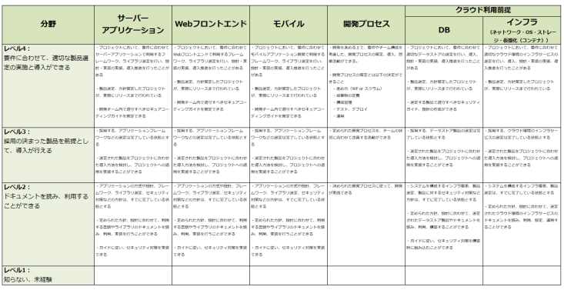
ランク４
ランク３
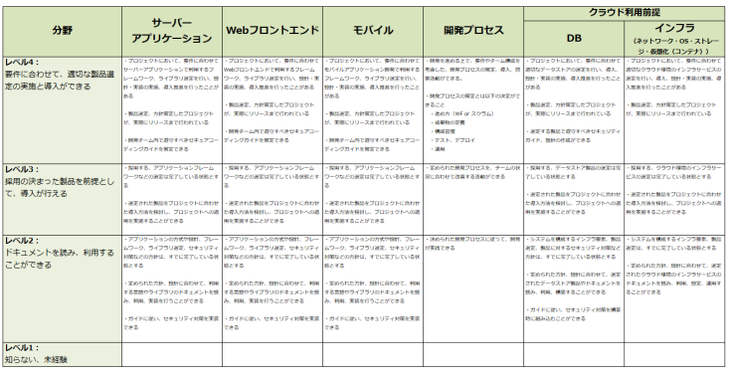
ランク２

フルスタックエンジニアのスキル分野とレベル定義
フルスタックエンジニアの成熟度モデル

インフラ領域は、AWSのベストプラクティス集や
クラウドサービス活用資料集のようなものを参照し、
適用できれば良い。
基本的にマネージド・サービスを利用する前提とし、
製品自体の運用については考慮しなくても良い。
 | フルスタックエンジニアのスキル分野とレベル定義
 | ＜表全体の前提となる読み方＞
 | この表に記載する分野と要求スキル・経験は、特定の製品やサービスに依存した判定条件とはしない。レベルの判断条件として設けるには、単純な製品名・サービス名を基準にしてしまうとカバーしきれない、また陳腐化してしまうためである。
 | また、フルスタックエンジニアには変化の速いIT分野において知識の継続的なアップデートと現在のトレンドに応じた技術選定が求められるため、あまりにも過去の実績・経験は本レベル判定の対象とはならない。
 | レベル判定時に、数年以内の技術要素での経験を元に判定すること。例えば、10年前の技術要素の知識のままで開発、リリースを行ったような場合は、開発実績とはなるがフルスタックエンジニアのレベル判定の対象外となる。
 | 各レベル内の要求スキル・経験は、いずれもAND条件で満たしていること。

 | 分野 |  | サーバー アプリケーション | Webフロントエンド | モバイル | 開発プロセス | クラウド利用前提

 |  |  |  |  |  |  | DB | インフラ （ネットワーク・OS・ストレージ・仮想化（コンテナ））

 | レベル4： 要件に合わせて、適切な製品選定の実施と導入ができる | 前提とする状況 | ー | ー | ー | ー | ー | ー
 |  | 要求スキル・経験 | ・プロジェクトにおいて、要件に合わせてサーバーアプリケーションで利用するフレームワーク、ライブラリ選定を行い、設計・実装の実施、導入推進を行ったことがある ・製品選定、方針策定したプロジェクトが、実際にリリースまで行われている ・開発チーム内で遵守すべきセキュアコーディングガイドを策定できる | ・プロジェクトにおいて、要件に合わせてWebフロントエンドで利用するフレームワーク、ライブラリ選定を行い、設計・実装の実施、導入推進を行ったことがある ・製品選定、方針策定したプロジェクトが、実際にリリースまで行われている ・開発チーム内で遵守すべきセキュアコーディングガイドを策定できる | ・プロジェクトにおいて、要件に合わせてモバイルアプリケーション開発で利用するフレームワーク、ライブラリ選定を行い、設計・実装の実施、導入推進を行ったことがある ・製品選定、方針策定したプロジェクトが、実際にリリースまで行われている ・開発チーム内で遵守すべきセキュアコーディングガイドを策定できる | ・開発を進める上で、要件やチーム構成を考慮した、開発プロセスの策定、導入、啓蒙活動ができる。 ・開発プロセスの策定とは以下の決定ができること ・進め方（WF or スクラム） ・成果物の定義 ・構成管理 ・テスト、デプロイ ・運用 | ・プロジェクトにおいて、要件に合わせて適切なデータストアの選定を行い、導入、設計・実装の実施、導入推進を行ったことがある ・製品選定、方針策定したプロジェクトが、実際にリリースまで行われている ・選定する製品で遵守すべきセキュリティガイド、指針の作成ができる | ・プロジェクトにおいて、要件に合わせて適切なクラウド環境のインフラサービスの選定を行い、導入、設計・実装の実施、導入推進を行ったことがある ・製品選定、方針策定したプロジェクトが、実際にリリースまで行われている
 | レベル3： 採用の決まった製品を前提として、導入が行える | 前提とする状況 | ・採用する、アプリケーションフレームワークなどの選定は完了している状態とする | ・採用する、アプリケーションフレームワークなどの選定は完了している状態とする | ・採用する、アプリケーションフレームワークなどの選定は完了している状態とする | ー | ・採用する、データストア製品の選定は完了している状態とする | ・採用する、クラウド環境のインフラサービスの選定は完了している状態とする
 |  | 要求スキル・経験 | ・選定された製品をプロジェクトに合わせた導入方法を検討し、プロジェクトへの適用を実施することができる | ・選定された製品をプロジェクトに合わせた導入方法を検討し、プロジェクトへの適用を実施することができる | ・選定された製品をプロジェクトに合わせた導入方法を検討し、プロジェクトへの適用を実施することができる | ・定められた開発プロセスを、チームの状況に合わせて改善する活動ができる | ・選定された製品をプロジェクトに合わせた導入方法を検討し、プロジェクトへの適用を実施することができる | ・選定された製品をプロジェクトに合わせた導入方法を検討し、プロジェクトへの適用を実施することができる
 | レベル2： ドキュメントを読み、利用することができる | 前提とする状況 | ・アプリケーションの方式や設計、フレームワーク、ライブラリ選定、セキュリティ対策などの方針は、すでに完了している状態とする | ・アプリケーションの方式や設計、フレームワーク、ライブラリ選定、セキュリティ対策などの方針は、すでに完了している状態とする | ・アプリケーションの方式や設計、フレームワーク、ライブラリ選定、セキュリティ対策などの方針は、すでに完了している状態とする | ー | ・システムを構成するインフラ要素、製品選定、製品に対するセキュリティ対策など方針は、すでに完了している状態とする | ・システムを構成するインフラ要素、製品選定は、すでに完了している状態とする
 |  | 要求スキル・経験 | ・定められた方針、設計に合わせて、利用する言語やライブラリのドキュメントを読み、利用、実装を行うことができる ・ガイドに従い、セキュリティ対策を実装できる | ・定められた方針、設計に合わせて、利用する言語やライブラリのドキュメントを読み、利用、実装を行うことができる ・ガイドに従い、セキュリティ対策を実装できる | ・定められた方針、設計に合わせて、利用する言語やライブラリのドキュメントを読み、利用、実装を行うことができる ・ガイドに従い、セキュリティ対策を実装できる | ・決められた開発プロセスに従って、開発が実践できる | ・定められた方針、設計に合わせて、選定されたデータストア製品やドキュメントを読み、利用、構築することができる ・ガイドに従い、セキュリティ対策を構築時に組み込むことができる | ・定められた方針、設計に合わせて、選定されたクラウド環境のインフラサービスのドキュメントを読み、利用、設定、運用することができる
 | レベル1： 知らない、未経験

